改定
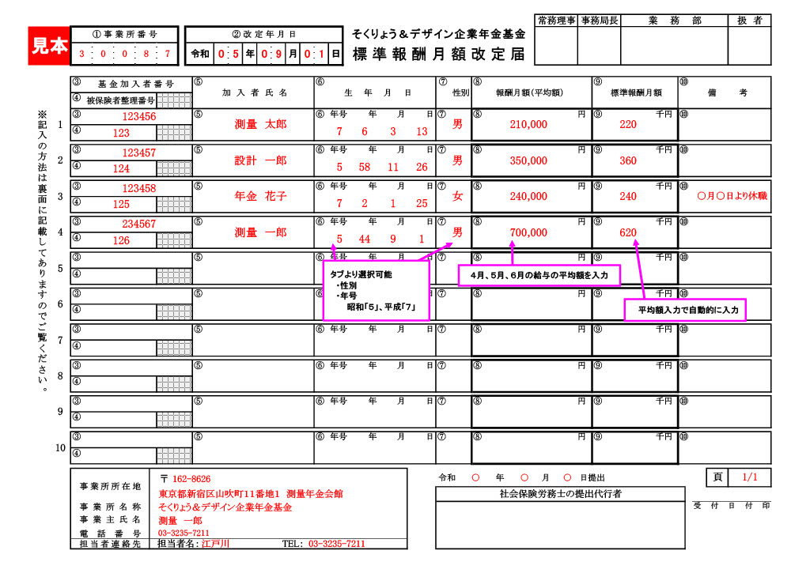
 |  |  |  |  |  |  |  |  |  |  |  |  |  |  |  |  |  |  |  |  |  |  |  |  | 常務理事 |  | 事務局長 |  |  | 業 務 部 |  |  |  |  | 扱 者
 |  | ① 事 業 所 番 号 |  |  |  | ② 改 定 年 月 日 |  |  |  |  |  |  |  |  |  | そくりょう＆デザイン企業年金基金
 |  |  |  |  |  | 令和 |  |  | 年 | 9 |  | 月 | 1 |  | 日 | 標準報酬月額改定届

 |  | ③ |  | 基 金 加 入 者 番 号 |  |  | ⑤ | 加 入 者 氏 名 |  |  |  |  |  | ⑥ | 生 年 月 日 |  |  |  |  |  | ⑦ | 性別 | ⑧ | 報酬月額（平均額） |  |  |  | ⑨ | 標準報酬月額 |  |  | ⑩ | 備 考
 |  | ④ |  | 被保険者整理番号
※記入の方法は裏面に記載してありますのでご覧ください。 | 1 | ③ |  |  |  |  | ⑤ |  |  |  |  |  |  | ⑥ | 年号 |  | 年 | 月 | 日 |  | ⑦ |  | ⑧ |  |  | 円 |  | ⑨ |  |  | 千円 | ⑩
 |  | ④

 | 2 | ③ |  |  |  |  | ⑤ |  |  |  |  |  |  | ⑥ | 年号 |  | 年 | 月 | 日 |  | ⑦ |  | ⑧ |  |  | 円 |  | ⑨ |  |  | 千円 | ⑩
 |  | ④

 | 3 | ③ |  |  |  |  | ⑤ |  |  |  |  |  |  | ⑥ | 年号 |  | 年 | 月 | 日 |  | ⑦ |  | ⑧ |  |  | 円 |  | ⑨ |  |  | 千円 | ⑩
 |  | ④

 | 4 | ③ |  |  |  |  | ⑤ |  |  |  |  |  |  | ⑥ | 年号 |  | 年 | 月 | 日 |  | ⑦ |  | ⑧ |  |  | 円 |  | ⑨ |  |  | 千円 | ⑩
 |  | ④

 | 5 | ③ |  |  |  |  | ⑤ |  |  |  |  |  |  | ⑥ | 年号 |  | 年 | 月 | 日 |  | ⑦ |  | ⑧ |  |  | 円 |  | ⑨ |  |  | 千円 | ⑩
 |  | ④

 | 6 | ③ |  |  |  |  | ⑤ |  |  |  |  |  |  | ⑥ | 年号 |  | 年 | 月 | 日 |  | ⑦ |  | ⑧ |  |  | 円 |  | ⑨ |  |  | 千円 | ⑩
 |  | ④

 | 7 | ③ |  |  |  |  | ⑤ |  |  |  |  |  |  | ⑥ | 年号 |  | 年 | 月 | 日 |  | ⑦ |  | ⑧ |  |  | 円 |  | ⑨ |  |  | 千円 | ⑩
 |  | ④

 | 8 | ③ |  |  |  |  | ⑤ |  |  |  |  |  |  | ⑥ | 年号 |  | 年 | 月 | 日 |  | ⑦ |  | ⑧ |  |  | 円 |  | ⑨ |  |  | 千円 | ⑩
 |  | ④

 | 9 | ③ |  |  |  |  | ⑤ |  |  |  |  |  |  | ⑥ | 年号 |  | 年 | 月 | 日 |  | ⑦ |  | ⑧ |  |  | 円 |  | ⑨ |  |  | 千円 | ⑩
 |  | ④

 | 10 | ③ |  |  |  |  | ⑤ |  |  |  |  |  |  | ⑥ | 年号 |  | 年 | 月 | 日 |  | ⑦ |  | ⑧ |  |  | 円 |  | ⑨ |  |  | 千円 | ⑩
 |  | ④

内容について照会させて頂く場合がございます。
ご担当者様のお名前（部署）と電話番号をご記入ください。
 |  |  |  |  |  |  |  |  |  |  |  |  |  |  |  |  |  |  |  |  |  |  |  |  |  |  |  |  |  |  |  |  |  | 頁
 |  |  | 事業所所在地 |  | 〒 |  |  |  |  |  |  |  |  |  |  |  |  |  |  | 令和 |  |  |  | 年 | 月 |  | 日提出
 |  |  |  |  |  |  |  |  |  |  |  |  |  |  |  |  |  |  |  |  | 社会保険労務士の提出代行者
 |  |  | 事業所名称 |  |  |  |  |  |  |  |  |  |  |  |  |  |  |  |  |  |  |  |  |  |  |  |  |  |  |  |  |  | 受付日付印
 |  |  | 事業主氏名
 |  |  | 電話番号
 |  |  | 担当者連絡先 |  | 担当者名： |  |  |  |  |  | TEL：

